Plan1
Palavra | Tradução | Classe | Img | Backup | substantivo
Backup | Cópia de segurança | substantivo |  | Browser | substantivo
Browser | Navegador | substantivo | 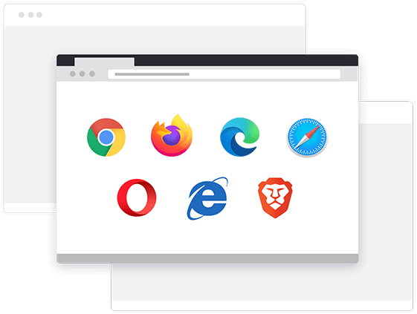 | Bug | substantivo
Bug | Defeito | substantivo | 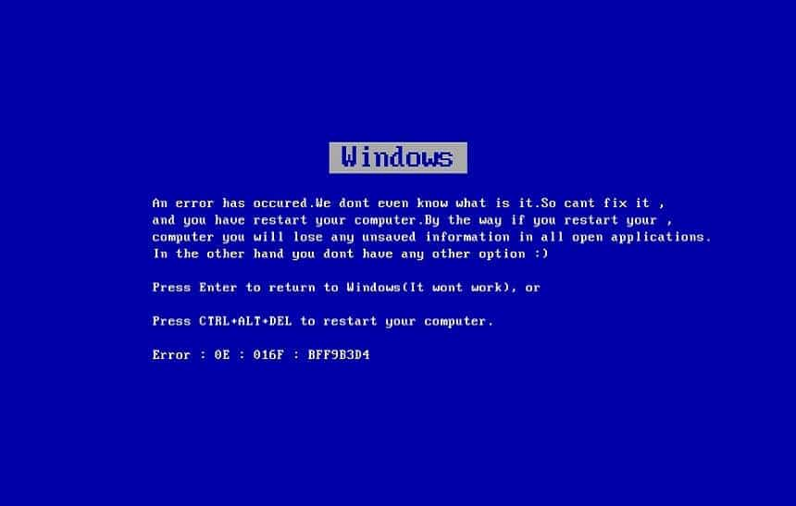 | Copyright | substantivo
Copyright | Direito autoral | substantivo |  | Crack | verbo
Crack | Quebrar | verbo |  | Download | substantivo
Download | Baixar | substantivo |  | Data | substantivo
Data | Dados | substantivo |  | Database | substantivo
Database | Banco de dados | substantivo |  | Full screen | substantivo
Full screen | Tela cheia | substantivo | 
Homepage | Página inicial | substantivo |  | Home page | substantivo
Input | Entrada | substantivo | 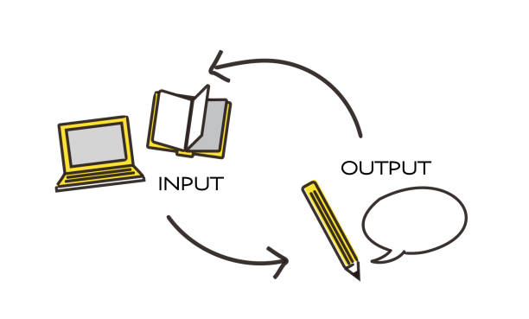 | Input | substantivo
Join | Entrar | substantivo | 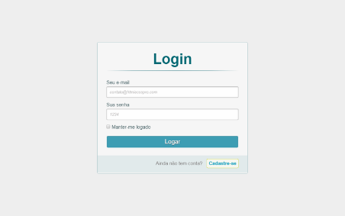 | Join | substantivo
Keyboard | Teclado | substantivo | 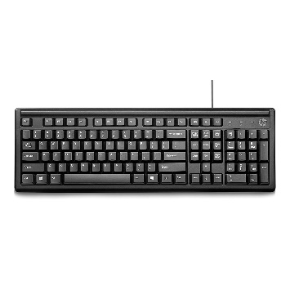 | Keyboard | substantivo
Keyword | Palavra | substantivo | 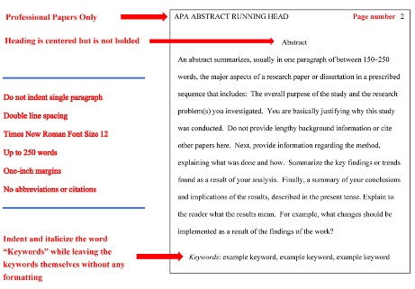 | Keyword | substantivo
Log in/on | Conectar | substantivo | 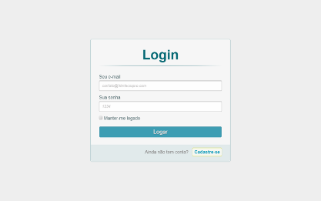 | Log | in/on
Log off/out | Desconectar | substantivo | 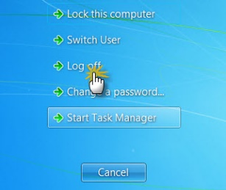 | Log | off/out
Layout | Esquema | substantivo |  | Layout | substantivo
Loading | Carregar | substantivo |  | Load | substantivo
Link | Conectar | substantivo |  | Link | substantivo
Username | Nome de usuário | substantivo |  | Nickname | substantivo
Output | Resultado/saída | substantivo |  | Output | substantivo
Password | Senha | substantivo |  | Password | substantivo
Password cracking | Quebra de senha | substantivo |  | Password cracking | substantivo
Screenprint | Captura de tela | substantivo |  | Screenprint | substantivo
Settings | Configurações | substantivo |  | Settings | substantivo
Upload | Envio | substantivo |  | Upload | substantivo
Update | Atualizar | verbo |  | Update | verbo
Upgrade | Melhoria | substantivo |  | Upgrade | substantivo

